关系图
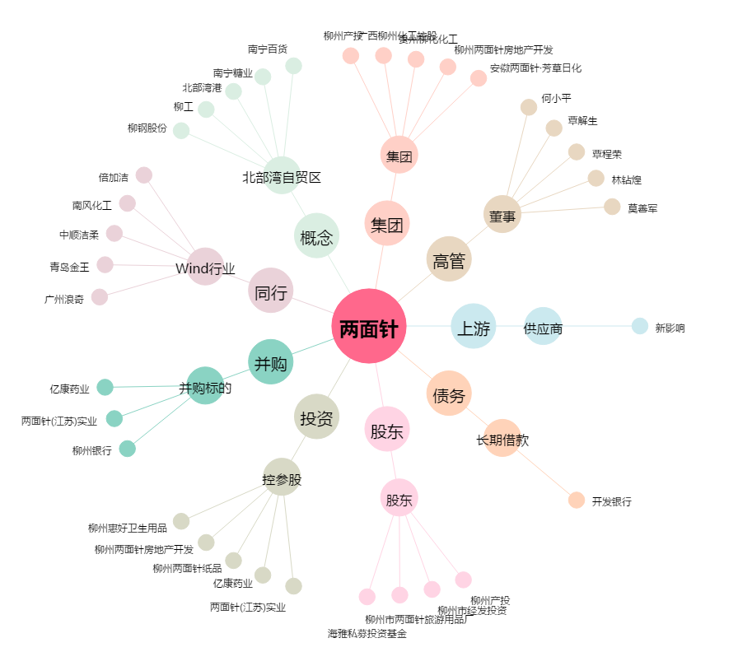
两面针[600249.SH] - 关系概览图

